6016
Pre vypočítanie rozostupov dier pre montáž lamiel doplníme do tabuľky "výšku UT profilu" a požadovaný počet lamiel v "U" alebo "UT" profile.
Po zadaní hodnôt vidíme v tabuľke vypočítané hodnoty rozstupov dier a prekrytia lamiel [mm].
Pri výplni AL-J6016 pre značenie otvorov a uchytenie lamiel na profily AL-U21 a AL-UT21 použijeme strednú drážku, na ktorú značíme diery podľa hodnôt z tabuľky na zvolený počet lamiel a výšku profilov AL-U21 a AL-UT21
Z tabuľky vyberieme vypočítané hodnoty zo stĺpca "Drážka" a postupne podľa hodnôt značíme diery v príslušnej drážke až po poslednú lamelu. Diery značíme od začiatku "U" alebo "UT" profilu.
Doplňte hodnoty
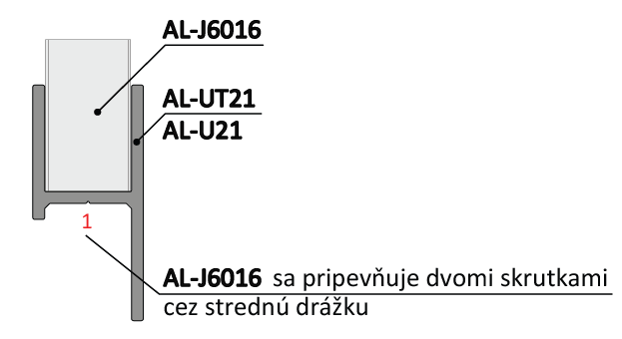
Pri montáži lamiel AL-J6016 nie je potrebné počas značenia dier rozlišovať pravý a ľavý "U" a "UT" profil.
 |  | 2000
Výška "UT" profilu | [mm] |  |  |  |  |  |  | konštanty | Výška | Prekrytie | mm | -20.8
Počet lamiel | [ks ] | 25 |  |  |  |  |  | výška lamely | 60 | Prekrytie | mm | 20.8
 |  |  |  |  |  |  |  | 60 | 141
 |  |  |  |  |  |  |  | výška prvej diery | 222
 |  |  |  |  |  |  |  | 3.5 | 303
 |  |  |  |  |  |  |  | ku dalsej diere | 383
 | Diery v drážkach |  |  |  |  |  |  | 53 | 464
 |  |  |  |  |  |  |  | maximálne prekrytie | 545
Lamela | Drážka 1/3(mm) | Drážka 3/1(mm) |  |  |  |  |  | -0.001 | 626
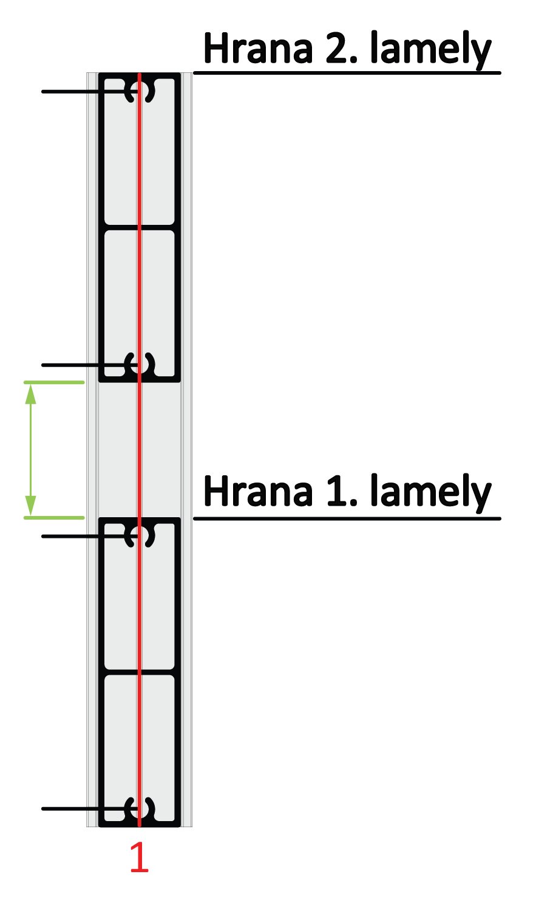
1 | 4 | 57 |  |  |  |  |  |  | 707
2 | 84 | 137 |  |  |  |  |  |  | 788
3 | 165 | 218 | 137 |  |  |  |  |  | 868
4 | 246 | 299 |  |  |  |  |  |  | 949
5 | 327 | 380 |  |  | Kód |  | Kód |  | 1030
6 | 408 | 461 |  |  | AL-UT21-6 | AL-U21-6 | AL-J6016 |  | 1111
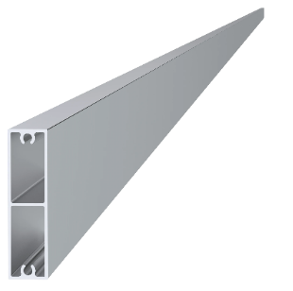
7 | 488 | 542 |  |  |  |  |  |  | 1192
8 | 569 | 622 |  |  |  |  |  |  | 1273
9 | 650 | 703 |  |  |  |  |  |  | 1353
10 | 731 | 784 | 84 |  |  |  |  |  | 1434
11 | 812 | 865 |  |  |  |  |  |  | 1515
12 | 893 | 946 |  |  |  |  |  |  | 1596
13 | 974 | 1027 |  |  |  |  |  |  | 1677
14 | 1054 | 1107 | 57 |  | Dĺžka (výška) |  | Počet |  | 1758
15 | 1135 | 1188 |  |  | 2000mm |  | 25ks |  | 1838
16 | 1216 | 1269 |  |  |  |  |  |  | 1919
17 | 1297 | 1350 |  |  |  |  |  |  | 2000
18 | 1378 | 1431 |  |  |  |  |  |  | 2081
19 | 1458 | 1511 |  |  |  |  |  |  | 2162
Reálny (vypočítany) rozostup
20 | 1539 | 1592 |  |  | Kód
21 | 1620 | 1673 | 4 |  | Pre „UT“ profil | Pre „U“ profil
22 | 1701 | 1754 |  |  | E1-3S4.2x19 | E1-4S4.2x19
23 | 1782 | 1835 |  | 20.8
24 | 1863 | 1916
25 | 1943 | 1996
26 | 2024 | 2077 |  | Poznámka
27 | 2105 | 2158

 |  |  |  |  | Počet
 |  |  |  |  | 100ks

